Paliwa_Samochody osobowe
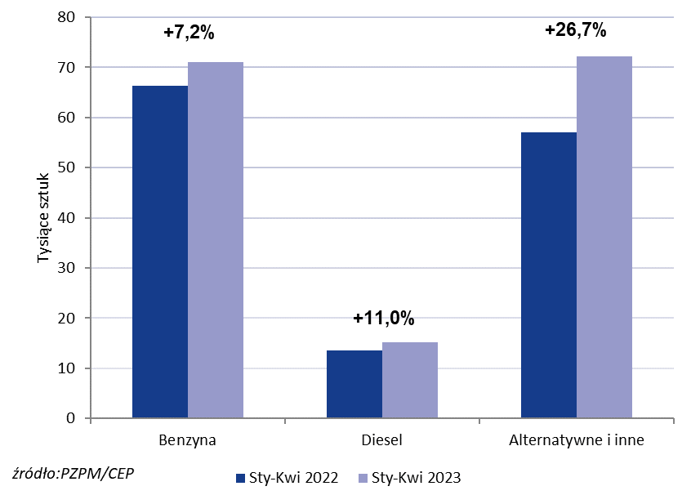
PZPM* |  |  |  |  |  |  | 2023-05-08
 |  |  |  |  |  |  | w tys. szt.
 | Pierwsze rejestracje nowych samochodów osobowych wg rodzaju napędu

 | Rozaj napędu | Sty-Kwi 2022 |  | Sty-Kwi 2023 |  | Zmiana % r/r | Zmiana udziału r/r
 |  | tys. szt. | udział % | tys. szt. | udział %
 | Benzyna | 66,3 | 48.4% | 71,1 | 44.9% | +7.2% | -3,5 pp
 | Diesel | 13,6 | 10.0% | 15,1 | 9.6% | +11.0% | -0,4 pp
 | Alternatywne/inne | 57,0 | 41.6% | 72,2 | 45.6% | +26.7% | +3,9 pp
 | w tym:
 | BEV | 3,0 | 2.2% | 5,3 | 3.4% | +76.7% | +1,1 pp
 | PHEV | 3,4 | 2.5% | 4,2 | 2.7% | +23.5% | +0,2 pp
 | FCEV | 0.037 | 0.0% | 0.051 | 0.0% | +37.8% | +0,0 pp
 | HEV | 22,7 | 16.6% | 30,0 | 18.9% | +32.2% | +2,4 pp
 | MHEV | 23,2 | 16.9% | 28,4 | 17.9% | +22.4% | +1,0 pp
 | LPG | 4,6 | 3.4% | 4,2 | 2.7% | -8.7% | -0,7 pp
 | CNG/LNG | 0 | 0.0% | 0 | 0.0% |  | +0,0 pp
 | Inne / b.d. | 0 | 0.0% | 0 | 0.0% |  | +0,0 pp
 | * PZPM na podstawie CEP (Centralnej Ewidencji Pojazdów)

 | Source: PZPM on the basis of CEP (Central Register of Vehicles)

